Формулы
если x>0
в остальных случаях
для -1≤x<0
для x=0
для 0<x≤1
Значение переменной | Значение функции: |  |  |  |  |  | a1 | a2 | a3
X | y1 | y2 | y3 |  |  |  | 0.83 | 1.255 | 2
 |  |  |  | принадлижат ли значения функции y3 к отрезку: | -1.4 | 1
-1 | 1.630950643 | -1.1646921902 | 1.393863176 | нет
-0.8 | 1.4701020373 | -1.0867791633 | 1.3598456719 | нет
-0.6 | 1.3148383931 | -1.0268992855 | 1.3235969242 | нет
-0.4 | 1.1673902518 | -0.98904514564 | 1.2909922949 | нет
-0.2 | 1.0311159004 | -0.97809330288 | 1.2681551951 | нет
0 | 0.91104335791 | -1 | -0.41614683655 | да
0.2 | 0.81437092286 | 0.30502555064 | -0.4088592181 | да
0.4 | 0.75019997334 | 0.3529723095 | -0.35713954305 | да
0.6 | 0.72718635851 | 0.32958017089 | -0.21159211616 | да
0.8 | 0.74913283201 | 0.26107010492 | 0.082701761213 | нет
1 | 1 | 0.1613922863 | 0.54030230587 | нет
an=
min | 0.72718635851 | -1.1646921902 | -0.41614683655
max | 1.630950643 | 0.3529723095 | 1.393863176
sred/arif
Графикик функций
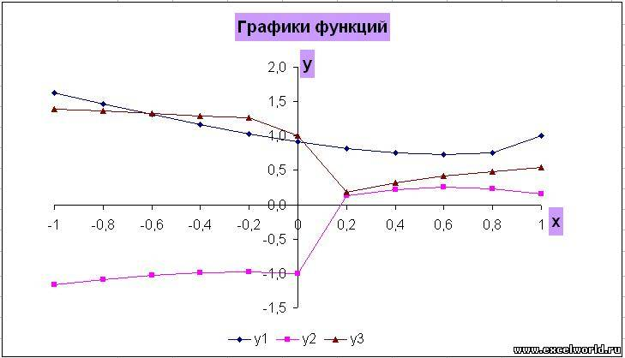

 | Функция y3 не проходит через так как на изображении

Графики
Графики функции
 | y1 | y2 | y3
-1 | 1.630950643 | -1.1646921902 | 1.393863176
-0.8 | 1.4701020373 | -1.0867791633 | 1.3598456719
-0.6 | 1.3148383931 | -1.0268992855 | 1.3235969242
-0.4 | 1.1673902518 | -0.98904514564 | 1.2909922949
-0.2 | 1.0311159004 | -0.97809330288 | 1.2681551951
0 | 0.91104335791 | -1 | -0.41614683655
0.2 | 0.81437092286 | 0.30502555064 | -0.4088592181
0.4 | 0.75019997334 | 0.3529723095 | -0.35713954305
0.6 | 0.72718635851 | 0.32958017089 | -0.21159211616
0.8 | 0.74913283201 | 0.26107010492 | 0.082701761213
1 | 1 | 0.1613922863 | 0.54030230587

Поверхность
a | -0.5 | c | -1
b | 1 | d | 1
hx | 0.1 | hy | 0.2

F(x;y)=Sin²(x)+Cos²(y)
x y | -1 | -0.8 | -0.6 | -0.4 | -0.2 | 0 | 0.2 | 0.4 | 0.6 | 0.8 | 1
-0.5 | 0.52177542879 | 0.71524908592 | 0.9110277243 | 1.0782022017 | 1.1903793441 | 1.2298488471 | 1.1903793441 | 1.0782022017 | 0.9110277243 | 0.71524908592 | 0.52177542879
-0.4 | 0.44357322705 | 0.63704688418 | 0.83282552256 | 1 | 1.1121771423 | 1.1516466453 | 1.1121771423 | 1 | 0.83282552256 | 0.63704688418 | 0.44357322705
-0.3 | 0.37925877427 | 0.57273243139 | 0.76851106978 | 0.93568554722 | 1.0478626895 | 1.0873321925 | 1.0478626895 | 0.93568554722 | 0.76851106978 | 0.57273243139 | 0.37925877427
-0.2 | 0.33139608472 | 0.52486974185 | 0.72064838024 | 0.88782285767 | 1 | 1.039469503 | 1 | 0.88782285767 | 0.72064838024 | 0.52486974185 | 0.33139608472
-0.1 | 0.30189329281 | 0.49536694993 | 0.69114558832 | 0.85832006575 | 0.97049720808 | 1.0099667111 | 0.97049720808 | 0.85832006575 | 0.69114558832 | 0.49536694993 | 0.30189329281
0 | 0.29192658173 | 0.48540023885 | 0.68117887724 | 0.84835335467 | 0.960530497 | 1 | 0.960530497 | 0.84835335467 | 0.68117887724 | 0.48540023885 | 0.29192658173
0.1 | 0.30189329281 | 0.49536694993 | 0.69114558832 | 0.85832006575 | 0.97049720808 | 1.0099667111 | 0.97049720808 | 0.85832006575 | 0.69114558832 | 0.49536694993 | 0.30189329281
0.2 | 0.33139608472 | 0.52486974185 | 0.72064838024 | 0.88782285767 | 1 | 1.039469503 | 1 | 0.88782285767 | 0.72064838024 | 0.52486974185 | 0.33139608472
0.3 | 0.37925877427 | 0.57273243139 | 0.76851106978 | 0.93568554722 | 1.0478626895 | 1.0873321925 | 1.0478626895 | 0.93568554722 | 0.76851106978 | 0.57273243139 | 0.37925877427
0.4 | 0.44357322705 | 0.63704688418 | 0.83282552256 | 1 | 1.1121771423 | 1.1516466453 | 1.1121771423 | 1 | 0.83282552256 | 0.63704688418 | 0.44357322705
0.5 | 0.52177542879 | 0.71524908592 | 0.9110277243 | 1.0782022017 | 1.1903793441 | 1.2298488471 | 1.1903793441 | 1.0782022017 | 0.9110277243 | 0.71524908592 | 0.52177542879
0.6 | 0.61074770449 | 0.80422136161 | 1 | 1.1671744774 | 1.2793516198 | 1.3188211228 | 1.2793516198 | 1.1671744774 | 1 | 0.80422136161 | 0.61074770449
0.7 | 0.70694301028 | 0.9004166674 | 1.0961953058 | 1.2633697832 | 1.3755469256 | 1.4150164285 | 1.3755469256 | 1.2633697832 | 1.0961953058 | 0.9004166674 | 0.70694301028
0.8 | 0.80652634288 | 1 | 1.1957786384 | 1.3629531158 | 1.4751302582 | 1.5145997612 | 1.4751302582 | 1.3629531158 | 1.1957786384 | 1 | 0.80652634288
0.9 | 0.90552762907 | 1.0990012862 | 1.2947799246 | 1.461954402 | 1.5741315443 | 1.6136010473 | 1.5741315443 | 1.461954402 | 1.2947799246 | 1.0990012862 | 0.90552762907
1 | 1 | 1.1934736571 | 1.3892522955 | 1.5564267729 | 1.6686039153 | 1.7080734183 | 1.6686039153 | 1.5564267729 | 1.3892522955 | 1.1934736571 | 1
Поверхность функции F(x;y)=Sin²(x)+Cos²(y)

